关系图
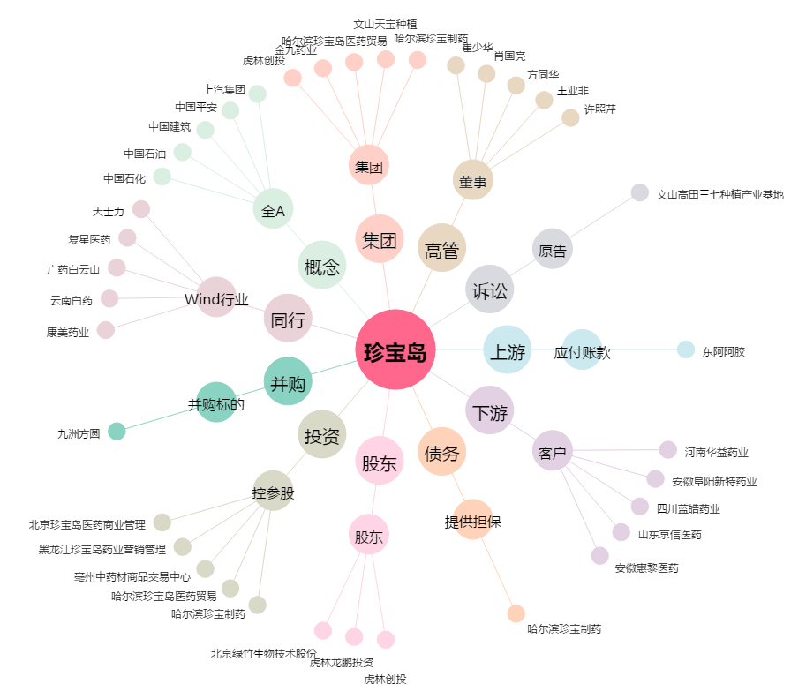
珍宝岛[603567.SH] - 关系概览图

